MODELIS
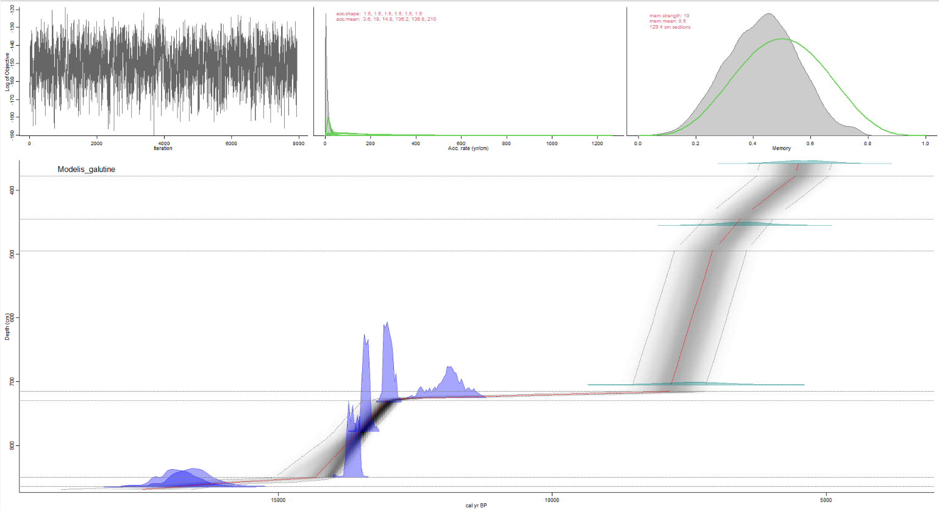
The run's files will be put in this folder: E:\daina\Age_depth\bacon/Modelis_galutine | library(rbacon)
Using a mix of cal BP and calibrated C-14 dates | Code
 | library(rbacon)
Ballpark estimates suggest changing the prior for acc.mean to 20 yr/cm. OK? (y/N) | library(xlsx)
N
No problem, using the provided prior | set.seed(777)
Boundary set at depth(s) 378 445 495 715 730 850 864.3 | a<- (7400-6500)/(705-455) # pagal gylius ir datas (PGD)
Run Modelis_galutine with 129 sections? (Y/n) | b<- mean(c(24.83,13.67,6)) # tokia pati kaip f
Y | c<- 10 # truputi greitesne sedimentacija nei b, truksta datu, kad paskaiciuoti PGD siame intervale
Reading E:\daina\Age_depth\bacon/Modelis_galutine/Modelis_galutine_129.bacon | d<- (7400-6500)/(705-455) # PGD
Constant calibration curve. | e<- (11078-7400)/(732-705) # PGD
IntCal20: Reading from file: C:\Users\Liudas\Documents\R\win-library\4.0\IntCal\extdata/3Col_intcal20.14C | f<- mean(c(24.83,13.67,6)) # remtasi 3 straipsiniais
Marine20: Reading from file: C:\Users\Liudas\Documents\R\win-library\4.0\IntCal\extdata/3Col_marine20.14C | g<- (13900-11779) / (865.5-850)
SHCal20: Reading from file: C:\Users\Liudas\Documents\R\win-library\4.0\IntCal\extdata/3Col_shcal20.14C | h<- (13900-13690)/(865.5-864.5) # PGD
Added det: 1_OSL: 5400.0+-400.0 d=358 ResCorr= 0.0+-0.0 a=3 b=4 cc=Constant c. curve
Added det: 2_OSL: 6500.0+-400.0 d=455 ResCorr= 0.0+-0.0 a=3 b=4 cc=Constant c. curve | greiciai<-c(a,b,c,d,e,f,g,h)
Added det: 3_OSL: 7400.0+-500.0 d=705 ResCorr= 0.0+-0.0 a=3 b=4 cc=Constant c. curve
Added det: 4_C14: 10200.0+-90.0 d=725 ResCorr= 0.0+-0.0 a=3 b=4 cc=IntCal20 | depths <- sort(
Added det: 5_C14: 11078.0+-49.0 d=732 ResCorr= 0.0+-0.0 a=3 b=4 cc=IntCal20 | c(3.58, 3.68, 3.78, 4, 4.1, 4.2, 4.3, 4.45, 4.55, 4.85, 4.95,
Added det: 6_C14: 11541.0+-49.0 d=778 ResCorr= 0.0+-0.0 a=3 b=4 cc=IntCal20 | 5.05, 5.4, 5.75, 5.85, 6.05, 6.5, 6.95, 7.05, 7.15, 7.25, 7.3,
Added det: 7_C14: 11779.0+-49.0 d=850 ResCorr= 0.0+-0.0 a=3 b=4 cc=IntCal20 | 7.32, 7.48, 7.56, 7.58, 7.66, 7.7, 7.74, 7.78, 7.8, 7.82,
Added det: 8_C14: 13690.0+-195.0 d=864.5 ResCorr= 0.0+-0.0 a=3 b=4 cc=IntCal20 | 8.5, 8.55, 7.25, 7.26, 7.28, 7.3, 7.32, 7.34, 7.36, 7.38, 7.4,
Added det: 9_C14: 13900.0+-210.0 d=865.5 ResCorr= 0.0+-0.0 a=3 b=4 cc=IntCal20 | 7.42, 7.44, 7.46, 7.48, 7.5, 7.52, 7.54, 7.56, 7.58, 7.6, 7.62,
Added det: NA: 13900.0+-13900000.0 d=869 ResCorr= 0.0+-0.0 a=3 b=4 cc=IntCal20 | 7.64, 7.66, 7.68, 7.7, 7.72, 7.74, 7.76, 7.78, 7.8, 7.82, 7.84,
Hiatus at: 864.300000 | 7.86, 7.88, 7.9, 7.92, 7.94, 7.96, 7.98, 8, 8.02, 8.04, 8.06,
Hiatus at: 850.000000 | 8.08, 8.1, 8.12, 8.14, 8.16, 8.18, 8.2, 8.22, 8.24, 8.26, 8.28,
Hiatus at: 730.000000 | 8.3, 8.32, 8.34, 8.36, 8.38, 8.4, 8.42, 8.44, 8.46, 8.48, 8.5,
Hiatus at: 715.000000 | 8.52, 8.54,seq(8.56,8.62,0.02),8.63,8.64,8.69)
Hiatus at: 495.000000 | )
Hiatus at: 445.000000 | # 8.69 ekstapoliacija reikalinga
Hiatus at: 378.000000 | # kad iterpti paskutine sekcija (minimalus sekcijos storis 4 cm)
BaconFixed: Bacon jumps model with fixed c's. | # ir izoliuoti apatines 2 senas datas, kad darytu mazesni poveiki
K=129, H=7, dim=131, Seed=491009, Dc=4.000000, c(0)=358.000000, c(K)=874.000000 | # gitijos intervalui
 | #
twalk: 28820000 iterations to run
twalk thinning: 1 out of every 655 accepted iterations will be saved in file E:\daina\Age_depth\bacon/Modelis_galutine/Modelis_galutine_129.out
twalk: 1414144 iterations so far | depths <- depths[!duplicated(depths)]
Will finish by Thu Apr 01 16:58:53 2021
twalk: 4728832 iterations so far | failiukas <- structure(list(
Will finish by Thu Apr 01 16:57:42 2021 | labID = structure(
twalk: 12137472 iterations so far | 1:9,
Will finish in approx. 4 minutes and 52 seconds. | .Label = c("1_OSL", "2_OSL","3_OSL", "4_C14", "5_C14", "6_C14", "7_C14",
twalk: 26865664 iterations so far | "8_C14", "9_C14"), class = "factor"),
Will finish in approx. 33 seconds. | age = c(5400, 6500, 7400, 10200, 11078, 11541, 11779, 13690, 13900),
twalk: Finished, 0.4% of moved pars per iteration (ratio 115010.908398/28820000). Output in file E:\daina\Age_depth\bacon/Modelis_galutine/Modelis_galutine_129.out, | error = c(400, 400, 500, 90, 49, 49,49, 195, 210),
Thu Apr 01 16:56:27 2021 | depth = c(358, 455, 705, 725, 732, 778, 850, 864.5, 865.5),
 | cc = c(0, 0, 0, 1, 1, 1, 1, 1, 1)), class = "data.frame", row.names = c(NA,-9L))
bacon: 2 WarnBeyondLimits warnings:
bacon: WARNING: calibration attempted beyond MinYr= -71.000000 or MaxYr= 1000000.000000
bacon: burn in (initial iterations which will be removed): 131000
Eso es to...eso es to...eso es to...eso es toooodo amigos! | # Age_depth/bacon folders must be created in the working directory - getwd()
Calculating age ranges...
 | pagr_kelias <- ".//Age_depth//bacon//"
|================================================================================================================| 100% | dir.create(file.path(paste0(pagr_kelias,'Modelis_galutine')))
Preparing ghost graph... | write.csv(x = failiukas,
|================================================================================================================| 100% | file.path(paste0(pagr_kelias,'Modelis_galutine//Modelis_galutine.csv')),row.names = F)
Mean 95% confidence ranges 1033 yr, min. 654 yr at 778 cm, max. 2379 yr at 869 cm
89% of the dates overlap with the age-depth model (95% ranges) | Bacon(core = "Modelis_galutine",
 | coredir = file.path(pagr_kelias),
 | thick = 4,
 | depths = depths*100,
 | boundary= c(378 ,445,495,715,730,850,864.3),
 | acc.mean = round(greiciai,1),
 | rotate.axes = T,
 | rev.age = T,
 | calheight = 0.25,
 | mirror= F,
 | up=T)
 | save.image(
 | "E:/daina/Age_depth/bacon/Modelis_galutine/galutine.RData")

 | # exporting...

 | gyliai_karb<-c(7.25,seq(7.26,8.64,by= 0.02))*100
 | gyliai_sl<-c(3.58, 3.78, 4, 4.2, 4.45, 4.55, 4.95, 5.85, 7.05, 7.15, 7.25,
 | 7.3, 7.32, 7.48, 7.56, 7.58, 7.66, 7.7, 7.74, 7.78, 7.8, 7.82,
 | 8.5, 8.63, 8.64)*100
 | gylis_meginiu<-c(368, 410, 430, 455, 485, 505, 540, 575, 605, 650, 695)
 | gylis_meg_ir_pjuvio<-c(3.58, 3.68, 3.78, 4, 4.1, 4.2, 4.3, 4.45, 4.55, 4.85, 4.95,
 | 5.05, 5.4, 5.75, 5.85, 6.05, 6.5, 6.95, 7.05, 7.15, 7.25, 7.3,
 | 7.32, 7.48, 7.56, 7.58, 7.66, 7.7, 7.74, 7.78, 7.8, 7.82,
 | 8.5, 8.63,8.64)*100

 | amziai <- read.csv(file.path(paste0(pagr_kelias,'Modelis_galutine//Modelis_galutine_129_ages.txt')),sep = "\t")
 | modelis_karb <- amziai[match(round(gyliai_karb,0),round(as.numeric(amziai$depth),0)),]
 | modelis_sl <- amziai[match(round(gyliai_sl,0),round(as.numeric(amziai$depth),0)),]
 | modelis_meg <- amziai[match(round(gylis_meginiu,0),round(as.numeric(amziai$depth),0)),]
 | modelis_meg_ir_sl <- amziai[match(round(gylis_meg_ir_pjuvio,0),round(as.numeric(amziai$depth),0)),]

 | viskas<-rbind(modelis_meg_ir_sl,modelis_karb)
 | viskas<-viskas[order(viskas$depth),]
 | viskas<-viskas[-which(duplicated(viskas$depth)),]

 | meginiai<-rbind(modelis_meg,modelis_karb)
 | meginiai<-meginiai[order(meginiai$depth),]

 | write.xlsx(x = rev(modelis_karb), file.path(paste0(pagr_kelias,'Modelis_galutine//modelis_karb.xlsx')),row.names = F,append = T,sheetName = 'Modelis')
 | write.xlsx(x = rev(modelis_meg), file.path(paste0(pagr_kelias,'Modelis_galutine//modelis_meg.xlsx')),row.names = F,append = T,sheetName = 'Modelis')
 | write.xlsx(x = rev(modelis_sl), file.path(paste0(pagr_kelias,'Modelis_galutine//modelis_sl.xlsx')),row.names = F,append = T,sheetName = 'Modelis')
 | write.xlsx(x = rev(modelis_meg_ir_sl), file.path(paste0(pagr_kelias,'Modelis_galutine//modelis_meg_ir_sl.xlsx')),row.names = F,append = T,sheetName = 'Modelis')
 | write.xlsx(x = rev(viskas), file.path(paste0(pagr_kelias,'Modelis_galutine//viskas.xlsx')),row.names = F,append = T,sheetName = 'Modelis')
 | write.xlsx(x = rev(meginiai), file.path(paste0(pagr_kelias,'Modelis_galutine//meginiai.xlsx')),row.names = F,append = T,sheetName = 'Modelis')

